Đăng nhập
Project Name | THIẾT KẾ VÀ PHÁT TRIỂN WEBSITE ĐẶT TOUR DU LỊCH TÍCH HỢP AI HỖ TRỢ NGƯỜI DÙNG
Module Code | Đăng nhập
 | Hoàn thành | Lỗi | Chưa kiểm tra | Bị chăn | Tổng số trường hợp thử nghiệm
Round 1 | 15 | 0 | 0 | 0 | 15
Round 2 | 8 | 0 | 7 | 0 | 15
 |  | 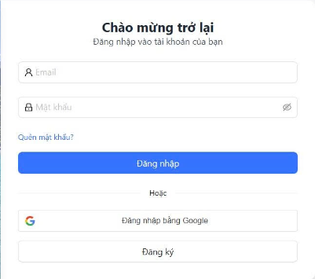
Test Case ID | Mô tả | Hành động | Điều kiện tiên quyết | Kết quả mong đợi | Kết quả thực tế | Kết quả |  |  | Kết quả |  |  | Chú thích
 |  |  |  |  |  | Vòng 1 |  |  | Vòng 2
 |  |  |  |  |  | Trạng thái | Ngày kiểm tra | Người kiểm tra | Trạng thái | Ngày kiểm tra | Người kiểm tra
GUI_SHOW Trang đăng nhập
GUI-DN01 | [Textbox] Email |  |  | Hiển thị đúng ô nhập Email. | Ô Email hiển thị đúng. | Passed | 2026-12-04 | Tịnh
GUI-DN02 | [Textbox] Mật khẩu |  |  | Hiển thị đúng ô nhập Mật khẩu. | Ô Mật khẩu hiển thị đúng. | Passed | 2026-12-04 | Tịnh
GUI-DN03 | [Icon] Ẩn/hiện mật khẩu |  |  | Hiển thị icon ẩn/hiện mật khẩu. | Ô Mật khẩu hiển thị đúng. | Passed | 2026-12-04 | Tịnh
GUI-DN04 | [Link] Quên mật khẩu? |  |  | Hiển thị link “Quên mật khẩu?”. | Link “Quên mật khẩu?” hiển thị đúng. | Passed | 2026-12-04 | Tịnh
GUI-DN05 | [Button] Đăng nhập |  |  | Hiển thị nút “Đăng nhập”. | Nút “Đăng nhập” hiển thị đúng. | Passed | 2026-12-04 | Tịnh
GUI-DN06 | [Button] Đăng nhập bằng Google |  |  | Hiển thị nút “Đăng nhập bằng Google”. | Nút Google hiển thị đúng. | Passed | 2026-12-04 | Tịnh
GUI-DN07 | [Button] Đăng ký |  |  | Hiển thị nút “Đăng ký”. | Nút “Đăng ký” hiển thị đúng. | Passed | 2026-12-04 | Tịnh
FUNCTION_SHOW Trang đăng nhập
FUNC-DN01 | Đăng nhập thành công | 1. Nhập Email đúng. 2. Nhập Mật khẩu đúng. 3. Click “Đăng nhập”. | Truy cập vào hệ thống | Đăng nhập thành công và chuyển vào trang chính. | Chuyển vào trang chính thành công. | Passed | 2026-12-04 | Tịnh | Passed | 2026-12-04 | Tịnh
FUNC-DN02 | Đăng nhập thất bại khi nhập sai Email hoặc Mật khẩu | 1. Nhập Email hoặc Mật khẩu sai. 2. Click “Đăng nhập”. | Truy cập vào hệ thống | Hiển thị thông báo đăng nhập thất bại. | Hiển thị lỗi sai email hoặc mật khẩu. | Passed | 2026-12-04 | Tịnh | Passed | 2026-12-04 | Tịnh
FUNC-DN03 | Để trống Email | 1. Không nhập Email. 2. Nhập Mật khẩu. 3. Click “Đăng nhập”. | Truy cập vào hệ thống | Hiển thị thông báo chưa nhập Email. | Hiển thị lỗi yêu cầu nhập Email. | Passed | 2026-12-04 | Tịnh | Passed | 2026-12-04 | Tịnh
FUNC-DN04 | Để trống Mật khẩu | 1. Nhập Email. 2. Không nhập Mật khẩu. 3. Click “Đăng nhập”. | Truy cập vào hệ thống | Hiển thị thông báo chưa nhập Mật khẩu. | Hiển thị lỗi yêu cầu nhập Mật khẩu. | Passed | 2026-12-04 | Tịnh | Passed | 2026-12-04 | Tịnh
FUNC-DN05 | Để trống tất cả các trường | 1. Không nhập Email. 2. Không nhập Mật khẩu. 3. Click “Đăng nhập”. | Truy cập vào hệ thống | Hiển thị thông báo chưa nhập đầy đủ thông tin. | Hiển thị lỗi yêu cầu nhập Email và Mật khẩu. | Passed | 2026-12-04 | Tịnh | Passed | 2026-12-04 | Tịnh
FUNC-DN06 | Chuyển sang trang quên mật khẩu | 1. Click “Quên mật khẩu?”. | Truy cập vào hệ thống | Chuyển sang trang quên mật khẩu. | Chuyển trang quên mật khẩu thành công. | Passed | 2026-12-04 | Tịnh | Passed | 2026-12-04 | Tịnh
FUNC-DN07 | Hiện/ẩn mật khẩu | 1. Nhập Mật khẩu. 2. Click icon con mắt. 3. Click lại icon con mắt. | Truy cập vào hệ thống | Mật khẩu được hiện/ẩn khi bấm icon. | Chức năng hiện/ẩn mật khẩu hoạt động đúng. | Passed | 2026-12-04 | Tịnh | Passed | 2026-12-04 | Tịnh
FUNC-DN08 | Chuyển sang trang đăng ký | 1. Click nút “Đăng ký”. | Truy cập vào hệ thống | Chuyển sang trang đăng ký. | Chuyển trang đăng ký thành công. | Passed | 2026-12-04 | Tịnh | Passed | 2026-12-04 | Tịnh

Đăng ký
Project Name | THIẾT KẾ VÀ PHÁT TRIỂN WEBSITE ĐẶT TOUR DU LỊCH TÍCH HỢP AI HỖ TRỢ NGƯỜI DÙNG
Module Code | Đăng ký
 | Hoàn thành | Lỗi | Chưa kiểm tra | Bị chăn | Tổng số trường hợp thử nghiệm
Round 1 | 20 | 0 | 0 | 0 | 20
Round 2 | 11 | 0 | 9 | 0 | 20
 |  | 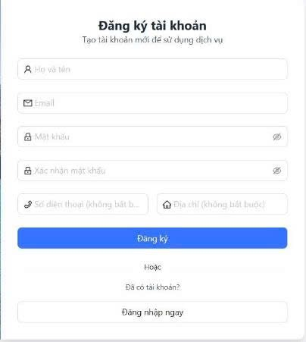
Test Case ID | Mô tả | Hành động | Điều kiện tiên quyết | Kết quả mong đợi | Kết quả thực tế | Kết quả |  |  | Kết quả |  |  | Chú thích
 |  |  |  |  |  | Vòng 1 |  |  | Vòng 2
 |  |  |  |  |  | Trạng thái | Ngày kiểm tra | Người kiểm tra | Trạng thái | Ngày kiểm tra | Người kiểm tra
GUI_SHOW Đăng ký
GUI-DMK01 | [Textbox] Họ và tên |  |  | Hiển thị đúng ô nhập Họ và tên. | Ô Họ và tên hiển thị đúng. | Passed | 2026-12-04 | Nhung
GUI-DMK02 | [Textbox] Email |  |  | Hiển thị đúng ô nhập Email. | Ô Email hiển thị đúng. | Passed | 2026-12-04 | Nhung
GUI-DMK03 | [Textbox] Mật khẩu |  |  | Hiển thị đúng ô nhập Mật khẩu. | Ô Mật khẩu hiển thị đúng. | Passed | 2026-12-04 | Nhung
GUI-DMK04 | [Icon] Ẩn/hiện mật khẩu |  |  | Hiển thị icon ẩn/hiện mật khẩu. | Icon con mắt hiển thị đúng. | Passed | 2026-12-04 | Nhung
GUI-DMK05 | [Textbox] Xác nhận mật khẩu |  |  | Hiển thị đúng ô Xác nhận mật khẩu. | Ô Xác nhận mật khẩu hiển thị đúng. | Passed | 2026-12-04 | Nhung
GUI-DMK06 | [Textbox] Số điện thoại |  |  | Hiển thị ô Số điện thoại không bắt buộc. | Ô Số điện thoại hiển thị đúng. | Passed | 2026-12-04 | Nhung
GUI-DMK07 | [Textbox] Địa chỉ |  |  | Hiển thị ô Địa chỉ không bắt buộc. | Ô Địa chỉ hiển thị đúng. | Passed | 2026-12-04 | Nhung
GUI-DMK08 | [Button] Đăng ký |  |  | Hiển thị đúng nút “Đăng ký”. | Nút “Đăng ký” hiển thị đúng. | Passed | 2026-12-04 | Nhung
GUI-DMK09 | [Button] Đăng nhập ngay |  |  | Hiển thị đúng nút “Đăng nhập ngay”. | Nút “Đăng nhập ngay” hiển thị đúng. | Passed | 2026-12-04 | Nhung
FUNCTION_SHOW Đăng ký
FUNC-DMK01 | Đăng ký tài khoản thành công | 1. Nhập đầy đủ thông tin hợp lệ. 2. Click “Đăng ký”. | Truy cập vào trang đăng ký | Tạo tài khoản thành công. | Tài khoản được tạo thành công. | Passed | 2026-12-04 | Nhung | Passed | Nhung
FUNC-DMK02 | Để trống Họ và tên | 1. Không nhập Họ và tên. 2. Nhập các thông tin còn lại. 3. Click “Đăng ký”. | Truy cập vào trang đăng ký | Hiển thị thông báo chưa nhập Họ và tên. | Hiển thị lỗi yêu cầu nhập Họ và tên. | Passed | 2026-12-04 | Nhung | Passed | Nhung
FUNC-DMK03 | Để trống Email | 1. Không nhập Email. 2. Nhập các thông tin còn lại. 3. Click “Đăng ký”. | Truy cập vào trang đăng ký | Hiển thị thông báo chưa nhập Email. | Hiển thị lỗi yêu cầu nhập Email. | Passed | 2026-12-04 | Nhung | Passed | Nhung
FUNC-DMK04 | Nhập Email sai định dạng | 1. Nhập Email sai định dạng. 2. Nhập các thông tin còn lại. 3. Click “Đăng ký”. | Truy cập vào trang đăng ký | Hiển thị thông báo Email không hợp lệ. | Hiển thị lỗi Email không hợp lệ. | Passed | 2026-12-04 | Nhung | Passed | Nhung
FUNC-DMK05 | Để trống Mật khẩu | 1. Không nhập Mật khẩu. 2. Nhập các thông tin còn lại. 3. Click “Đăng ký”. | Truy cập vào trang đăng ký | Hiển thị thông báo chưa nhập Mật khẩu. | Hiển thị lỗi yêu cầu nhập Mật khẩu. | Passed | 2026-12-04 | Nhung | Passed | Nhung
FUNC-DMK06 | Để trống Xác nhận mật khẩu | 1. Đăng nhập trang web. 2 .Hiển thị trang đổi mật khẩu1. Không nhập Xác nhận mật khẩu. 2. Nhập các thông tin còn lại. 3. Click “Đăng ký”. | Truy cập vào trang đăng ký | Hiển thị thông báo chưa xác nhận mật khẩu. | Hiển thị lỗi yêu cầu xác nhận mật khẩu. | Passed | 2026-12-04 | Nhung | Passed | Nhung
FUNC-DMK07 | Mật khẩu xác nhận không khớp | 1. Nhập Mật khẩu. 2. Nhập Xác nhận mật khẩu khác. 3. Click “Đăng ký”. | Truy cập vào trang đăng ký | Hiển thị thông báo mật khẩu không khớp. | Hiển thị lỗi mật khẩu xác nhận không khớp. | Passed | 2026-12-04 | Nhung | Passed | Nhung
FUNC-DMK08 | Để trống tất cả trường bắt buộc | 1. Không nhập Họ và tên. 2. Không nhập Email. 3. Không nhập Mật khẩu. 4. Không nhập Xác nhận mật khẩu. 5. Click “Đăng ký”. | Truy cập vào trang đăng ký | Hiển thị thông báo yêu cầu nhập đầy đủ thông tin bắt buộc. | Hiển thị lỗi yêu cầu nhập đầy đủ thông tin. | Passed | 2026-12-04 | Nhung | Passed | Nhung
FUNC-DMK09 | Hiện/ẩn mật khẩu | 1. Nhập Mật khẩu. 2. Click icon con mắt. 3. Click lại icon con mắt. | Truy cập vào trang đăng ký | Mật khẩu được hiện/ẩn khi bấm icon. | Chức năng hiện/ẩn mật khẩu hoạt động đúng. | Passed | 2026-12-04 | Nhung | Passed | Nhung
FUNC-DMK10 | Đăng ký không nhập Số điện thoại và Địa chỉ | 1. Nhập các trường bắt buộc. 2. Bỏ trống Số điện thoại và Địa chỉ. 3. Click “Đăng ký”. | Truy cập vào trang đăng ký | Vẫn đăng ký thành công vì đây là thông tin không bắt buộc. | Tài khoản được tạo thành công. | Passed | 2026-12-04 | Nhung | Passed | Nhung
FUNC-DMK11 | Chuyển sang trang đăng nhập | 1. Click “Đăng nhập ngay”. | Truy cập vào trang đăng ký | Chuyển sang trang đăng nhập. | Chuyển trang đăng nhập thành công. | Passed | 2026-12-04 | Nhung | Passed | Nhung

Tìm kiếm tour
Project Name | THIẾT KẾ VÀ PHÁT TRIỂN WEBSITE ĐẶT TOUR DU LỊCH TÍCH HỢP AI HỖ TRỢ NGƯỜI DÙNG
Module Code | Tìm kiếm tour
 | Hoàn thành | Lỗi | Chưa kiểm tra | Bị chặn | Tổng lần kiểm tra
Round 1 | 11 | 0 | 0 | 0 | 11
Round 2 | 5 | 0 | 6 | 0 | 11

 | 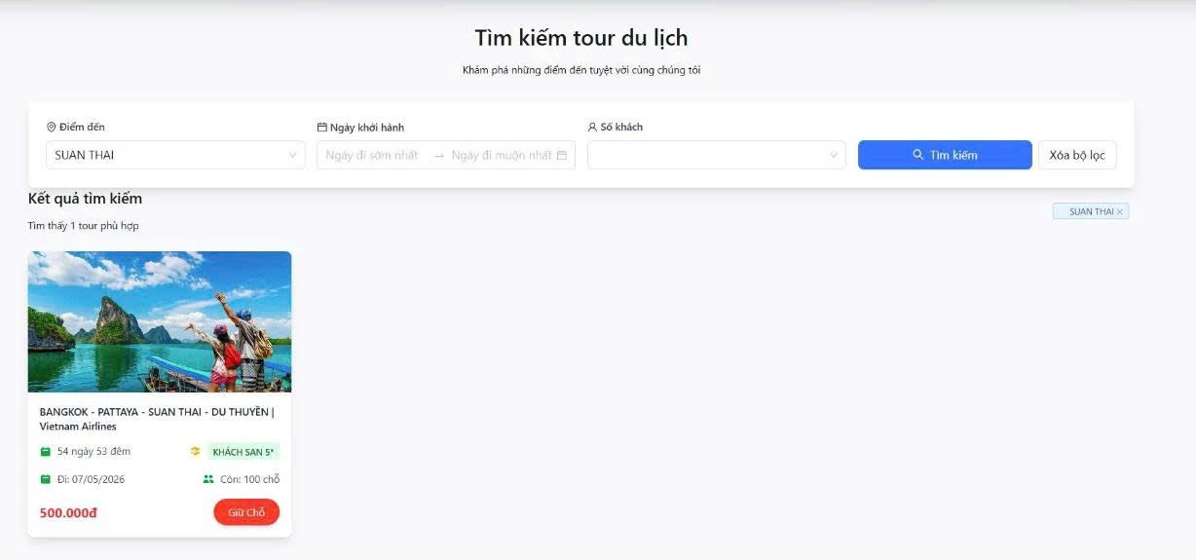
Test Case ID | Mô tả | Hành động | Kết quả mong đợi | Kết quả thực tế | Kết quả |  |  |  |  |  | Chú thích
 |  |  |  |  | Vòng 1 |  |  | Vòng 2
 |  |  |  |  | Trạng thái | Ngày kiểm tra | Người kiểm tra | Trạng thái | Ngày kiểm tra | Người kiểm tra
GUI_SHOW Tìm kiếm tour
GUI-TK01 | [Textbox] Điểm đến |  | Hiển thị đúng bộ lọc Điểm đến. | Bộ lọc Điểm đến hiển thị đúng. | Passed | 2026-12-04 | Hoàng
GUI-TK02 | [Datepicker] Ngày khởi hành |  | Hiển thị đúng bộ lọc Điểm đến. | Ô chọn ngày khởi hành hiển thị đúng. | Passed | 2026-12-04 | Hoàng
GUI-TK03 | [Dropdown] Số khách |  | Hiển thị đúng ô chọn số khách. | Ô chọn số khách hiển thị đúng. | Passed | 2026-12-04 | Hoàng
GUI-TK04 | [Button] Tìm kiếm |  | Hiển thị đúng nút Tìm kiếm. | Nút Tìm kiếm hiển thị đúng. | Passed | 2026-12-04 | Hoàng
GUI-TK05 | [Button] Xóa bộ lọc |  | Hiển thị đúng nút Xóa bộ lọc. | Nút Xóa bộ lọc hiển thị đúng. | Passed | 2026-12-04 | Hoàng
GUI-TK06 | [Card] Kết quả tour |  | Hiển thị đúng thẻ thông tin tour. | Thẻ tour hiển thị đúng. | Passed | 2026-12-04 | Hoàng
FUNCTION_SHOW Tìm kiếm tour
FUNC-TK01 | Tìm kiếm theo điểm đến | "1. Chọn điểm đến. 2. Click ""Tìm kiếm""." | Hiển thị danh sách tour phù hợp. | Danh sách tour phù hợp được hiển thị. | Passed | 2026-12-04 | Hoàng | Passed | 2026-12-04 | Hoàng
FUNC-TK02 | Tìm kiếm theo ngày khởi hành | "1. Chọn khoảng ngày. 2. Click ""Tìm kiếm""." | Hiển thị tour có lịch khởi hành phù hợp. | Tour theo ngày được hiển thị đúng. | Passed | 2026-12-04 | Hoàng | Passed | 2026-12-04 | Hoàng
FUNC-TK03 | Tìm kiếm theo số khách | "1. Chọn số khách. 2. Click ""Tìm kiếm""." | Hiển thị tour còn đủ số chỗ. | Tour còn chỗ được hiển thị đúng. | Passed | 2026-12-04 | Hoàng | Passed | 2026-12-04 | Hoàng
FUNC-TK04 | Xóa bộ lọc tìm kiếm | "1. Chọn bộ lọc. 2. Click ""Xóa bộ lọc""." | Các bộ lọc được xóa về mặc định. | Bộ lọc được xóa thành công. | Passed | 2026-12-04 | Hoàng | Passed | 2026-12-04 | Hoàng
FUNC-TK05 | Không có kết quả phù hợp | "1. Nhập điều kiện không có tour. 2. Click ""Tìm kiếm""." | Hiển thị thông báo không tìm thấy tour. | Thông báo không có tour phù hợp hiển thị đúng. | Passed | 2026-12-04 | Hoàng | Passed | 2026-12-04 | Hoàng

Đặt tour
Project Name | THIẾT KẾ VÀ PHÁT TRIỂN WEBSITE ĐẶT TOUR DU LỊCH TÍCH HỢP AI HỖ TRỢ NGƯỜI DÙNG
Module Code | Đặt tour
 | Hoàn thành | Lỗi | Chưa kiểm tra | Bị chặn | Tổng lần kiểm tra
Round 1 | 11 | 0 | 0 | 0 | 11
Round 2 | 4 | 1 | 6 | 0 | 11
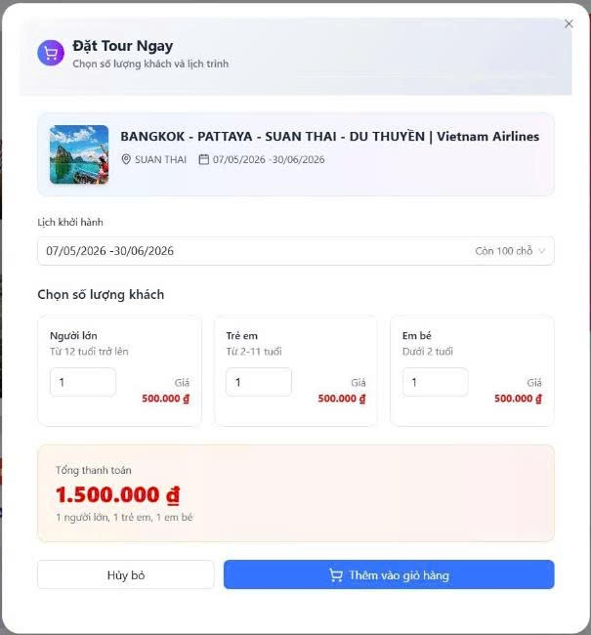

Test Case ID | Mô tả | Hành động | Kết quả mong đợi | Kết quả thực tế | Kết quả |  |  |  |  |  | Chú thích
 |  |  |  |  | Vòng 1 |  |  | Vòng 2
 |  |  |  |  | Trạng thái | Ngày kiểm tra | Người kiểm tra | Trạng thái | Ngày kiểm tra | Người kiểm tra
GUI_SHOW Đặt tour
GUI-TND01 | [Popup] Đặt Tour Ngay |  | Hiển thị đúng popup đặt tour. | Popup đặt tour hiển thị đúng. | Passed | 2026-12-04 | Tịnh
GUI-TND02 | [Thông tin] Tour |  | Hiển thị đúng thông tin tour đã chọn. | Thông tin tour hiển thị đúng. | Passed | 2026-12-04 | Tịnh
GUI-TND03 | [Dropdown] Lịch khởi hành |  | Hiển thị đúng lịch khởi hành. | Lịch khởi hành hiển thị đúng. | Passed | 2026-12-04 | Tịnh
GUI-TND04 | [Input] Số lượng khách |  | Hiển thị đúng ô nhập số lượng khách. | Ô số lượng khách hiển thị đúng. | Passed | 2026-12-04 | Tịnh
GUI-TND05 | [Tổng tiền] Thanh toán |  | Hiển thị đúng tổng tiền. | Tổng tiền hiển thị đúng. | Passed | 2026-12-04 | Tịnh
GUI-TND06 | [Button] Thêm vào giỏ hàng |  | Hiển thị đúng nút Thêm vào giỏ hàng. | Nút Thêm vào giỏ hàng hiển thị đúng. | Passed | 2026-12-04 | Tịnh
FUNCTION_SHOW Đặt tour
FUN-TTK01 | Thêm tour vào giỏ hàng | "1. Chọn lịch khởi hành. 2. Nhập số lượng khách. 3. Click ""Thêm vào giỏ hàng""." | Tour được thêm vào giỏ hàng. | Tour được thêm vào giỏ hàng thành công. | Passed | 2026-12-04 | Tịnh | Passed | 2026-12-04 | Tịnh
FUN-TTK02 | Tính tổng tiền theo số khách | "1. Nhập số người lớn, trẻ em, em bé. 2. Kiểm tra tổng tiền." | Tổng tiền được tính đúng. | Tổng tiền hiển thị đúng theo số khách. | Passed | 2026-12-04 | Tịnh | Passed | 2026-12-04 | Tịnh
FUN-TTK03 | Không chọn lịch khởi hành | "1. Không chọn lịch. 2. Click ""Thêm vào giỏ hàng""." | Hiển thị thông báo yêu cầu chọn lịch. | Hiển thị lỗi yêu cầu chọn lịch khởi hành. | Passed | 2026-12-04 | Tịnh | Passed | 2026-12-04 | Tịnh
FUN-TTK04 | Nhập số khách vượt quá số chỗ | "1. Nhập số khách lớn hơn số chỗ còn lại. 2. Click thêm vào giỏ hàng." | Hiển thị thông báo không đủ chỗ. | Hiển thị lỗi không đủ số chỗ. | Passed | 2026-12-04 | Tịnh | Passed | 2026-12-04 | Tịnh
FUN-TTK05 | Đóng popup đặt tour | 1. Click nút "X". | Popup được đóng. | Popup đóng thành công. | Passed | 2026-12-04 | Tịnh | Failed | 2026-12-04 | Tịnh

Thanh toán
Project Name | THIẾT KẾ VÀ PHÁT TRIỂN WEBSITE ĐẶT TOUR DU LỊCH TÍCH HỢP AI HỖ TRỢ NGƯỜI DÙNG
Module Code | Thanh toán
 | Hoàn thành | Lỗi | Chưa kiểm tra | Bị chặn | Tổng lần kiểm tra
Round 1 | 13 | 0 | 0 | 0 | 13
Round 2 | 12 | 1 | 0 | 0 | 13
 |  | 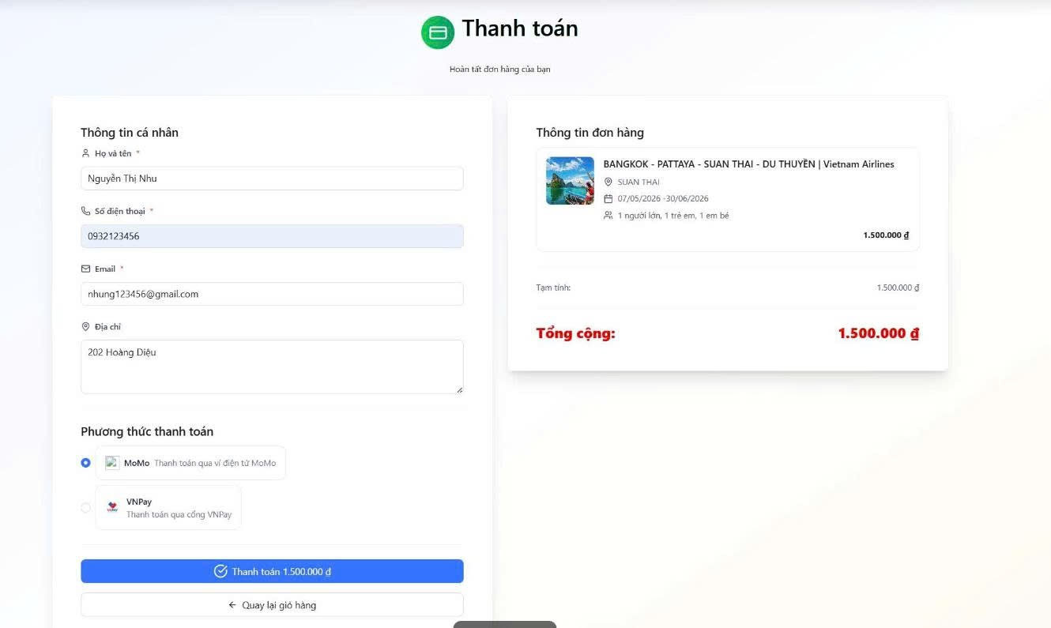

Test Case ID | Mô tả | Hành động | Kết quả mong đợi | Kết quả thực tế | Kết quả |  |  |  |  |  | Chú thích
 |  |  |  |  | Vòng 1 |  |  | Vòng 2
 |  |  |  |  | Trạng thái | Ngày kiểm tra | Người kiểm tra | Trạng thái | Ngày kiểm tra | Người kiểm tra
GUI_SHOW Thanh toán
GUI-CNTK01 | [Form] Thông tin cá nhân |  | Hiển thị đúng form thông tin cá nhân. | Form thông tin cá nhân hiển thị đúng. | Passed | 2026-12-04 | Kiệt | Passed
GUI-CNTK02 | [Textbox] Họ và tên |  | Hiển thị đúng ô Họ và tên. | Ô Họ và tên hiển thị đúng. | Passed | 2026-12-04 | Kiệt | Passed
GUI-CNTK03 | [Textbox] Số điện thoại |  | Hiển thị đúng ô Số điện thoại. | Ô Số điện thoại hiển thị đúng. | Passed | 2026-12-04 | Kiệt | Passed
GUI-CNTK04 | [Textbox] Email |  | Hiển thị đúng ô Email. | Ô Email hiển thị đúng. | Passed | 2026-12-04 | Kiệt | Passed
GUI-CNTK05 | [Radio] Phương thức thanh toán |  | Hiển thị đúng phương thức thanh toán. | Phương thức thanh toán hiển thị đúng. | Passed | 2026-12-04 | Kiệt | Passed
GUI-CNTK06 | [Thông tin] Đơn hàng |  | Hiển thị đúng thông tin đơn hàng. | Thông tin đơn hàng hiển thị đúng. | Passed | 2026-12-04 | Kiệt | Passed
GUI-CNTK07 | [Button] Thanh toán |  | Hiển thị đúng nút Thanh toán. | Nút Thanh toán hiển thị đúng. | Passed | 2026-12-04 | Kiệt | Passed
FUNCTION_SHOW Thanh toán
FUN-CNTK01 | Thanh toán với MoMo | "1. Nhập thông tin cá nhân. 2. Chọn MoMo. 3. Click ""Thanh toán""." | Chuyển sang cổng thanh toán MoMo. | Chuyển sang cổng MoMo thành công. | Passed | 2026-12-04 | kiệt | Passed | 2026-12-04 | kiệt
FUN-CNTK02 | Thanh toán với VNPay | "1. Nhập thông tin cá nhân. 2. Chọn VNPay. 3. Click ""Thanh toán""." | Chuyển sang cổng thanh toán VNPay. | Chuyển sang cổng VNPay thành công. | Passed | 2026-12-04 | kiệt | Passed | 2026-12-04 | kiệt
FUN-CNTK03 | Để trống họ và tên | "1. Không nhập họ tên. 2. Click ""Thanh toán""." | Hiển thị lỗi yêu cầu nhập họ tên. | Hiển thị lỗi yêu cầu nhập họ tên. | Passed | 2026-12-04 | kiệt | Passed | 2026-12-04 | kiệt
FUN-CNTK04 | Để trống số điện thoại | "1. Không nhập số điện thoại. 2. Click ""Thanh toán""." | Hiển thị lỗi yêu cầu nhập số điện thoại. | Hiển thị lỗi yêu cầu nhập số điện thoại. | Passed | 2026-12-04 | kiệt | Passed | 2026-12-04 | kiệt
FUN-CNTK05 | Email sai định dạng | "1. Nhập email sai định dạng. 2. Click ""Thanh toán""." | Hiển thị lỗi email không hợp lệ. | Hiển thị lỗi email không hợp lệ. | Passed | 2026-12-04 | kiệt | Failed | 2026-12-04 | kiệt
FUN-CNTK06 | Quay lại giỏ hàng | 1. Click "Quay lại giỏ hàng". | Chuyển về giỏ hàng. | Chuyển về giỏ hàng thành công. | Passed | 2026-12-04 | kiệt | Passed | 2026-12-04 | kiệt

Cổng thanh toán MOMO
Project Name | THIẾT KẾ VÀ PHÁT TRIỂN WEBSITE ĐẶT TOUR DU LỊCH TÍCH HỢP AI HỖ TRỢ NGƯỜI DÙNG
Module Code | Cổng thanh toán MOMO
 | Hoàn thành | Lỗi | Chưa kiểm tra | Bị chặn | Tổng lần kiểm tra
Round 1 | 9 | 1 | 0 | 0 | 10
Round 2 | 4 | 0 | 6 | 0 | 10
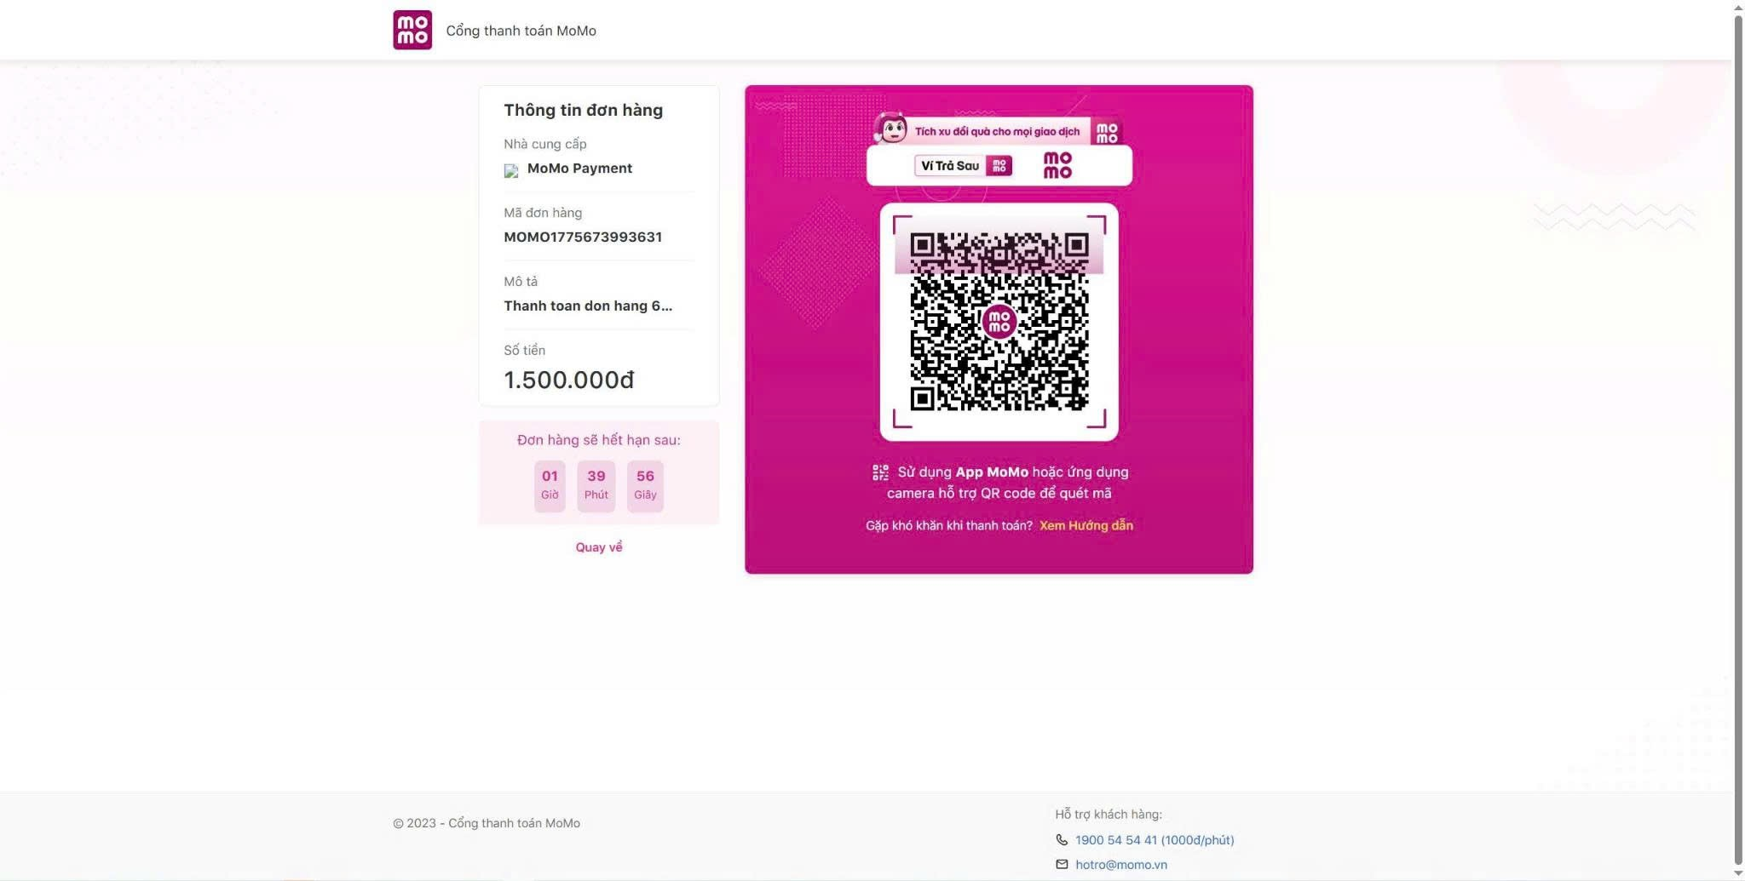

Test Case ID | Mô tả | Hành động | Kết quả mong đợi | Kết quả thực tế | Kết quả |  |  |  |  |  | Chú thích
 |  |  |  |  | Vòng 1 |  |  | Vòng 2
 |  |  |  |  | Trạng thái | Ngày kiểm tra | Người kiểm tra | Trạng thái | Ngày kiểm tra | Người kiểm tra
GUI_SHOW Cổng thanh toán MOMO
GUI-CNT01 | [Logo] MoMo |  | Hiển thị đúng logo MoMo. | Logo MoMo hiển thị đúng. | Passed | 13/04/2026 | Sang
GUI-CNT02 | [QR Code] Thanh toán |  | Hiển thị đúng mã QR thanh toán. | Mã QR hiển thị đúng. | Passed | 13/04/2026 | Sang
GUI-CNT03 | [Thông tin] Đơn hàng |  | Hiển thị đúng thông tin đơn hàng. | Thông tin đơn hàng hiển thị đúng. | Passed | 13/04/2026 | Sang
GUI-CNT04 | [Số tiền] Thanh toán |  | Hiển thị đúng số tiền thanh toán. | Số tiền hiển thị đúng. | Passed | 13/04/2026 | Sang
GUI-CNT05 | [Đếm ngược] Thời gian |  | Hiển thị đúng thời gian hết hạn. | Thời gian hết hạn hiển thị đúng. | Passed | 13/04/2026 | Sang
GUI-CNTK06 | [Link] Quay về |  | Hiển thị đúng nút Quay về. | Nút Quay về hiển thị đúng. | Passed | 13/04/2026 | Sang
FUNCTION_SHOW Cổng thanh toán MOMO
FUN-CNT01 | Hiển thị mã QR MoMo | 1. Chọn thanh toán MoMo từ trang thanh toán. | Hiển thị trang thanh toán MoMo. | Trang MoMo hiển thị đúng. | Passed | 13/04/2026 | Sang | Passed | 13/04/2026 | Sang
FUN-CNT02 | Quét mã QR thanh toán | "1. Dùng ứng dụng MoMo quét mã QR. 2. Xác nhận thanh toán." | Giao dịch được xử lý thành công. | Giao dịch được xử lý thành công. | Passed | 13/04/2026 | Sang | Passed | 13/04/2026 | Sang
FUN-CNT03 | Hết thời gian thanh toán | 1. Không thanh toán đến khi hết thời gian. | Đơn hàng hết hạn thanh toán. | Đơn hàng hết hạn đúng thời gian. | Passed | 13/04/2026 | Sang | Passed | 13/04/2026 | Sang
FUN-CNT04 | Quay về website | 1. Click "Quay về". | Quay về website. | Quay về website thành công. | Failed | 13/04/2026 | Sang | Passed | 13/04/2026 | Sang

Cổng Thanh VNPAY
Project Name | THIẾT KẾ VÀ PHÁT TRIỂN WEBSITE ĐẶT TOUR DU LỊCH TÍCH HỢP AI HỖ TRỢ NGƯỜI DÙNG
Module Code | Cổng thanh toán VNPAY
 | Hoàn thành | Lỗi | Chưa kiểm tra | Bị chặn | Tổng lần kiểm tra
Round 1 | 9 | 0 | 0 | 0 | 9
Round 2 | 4 | 0 | 5 | 0 | 9
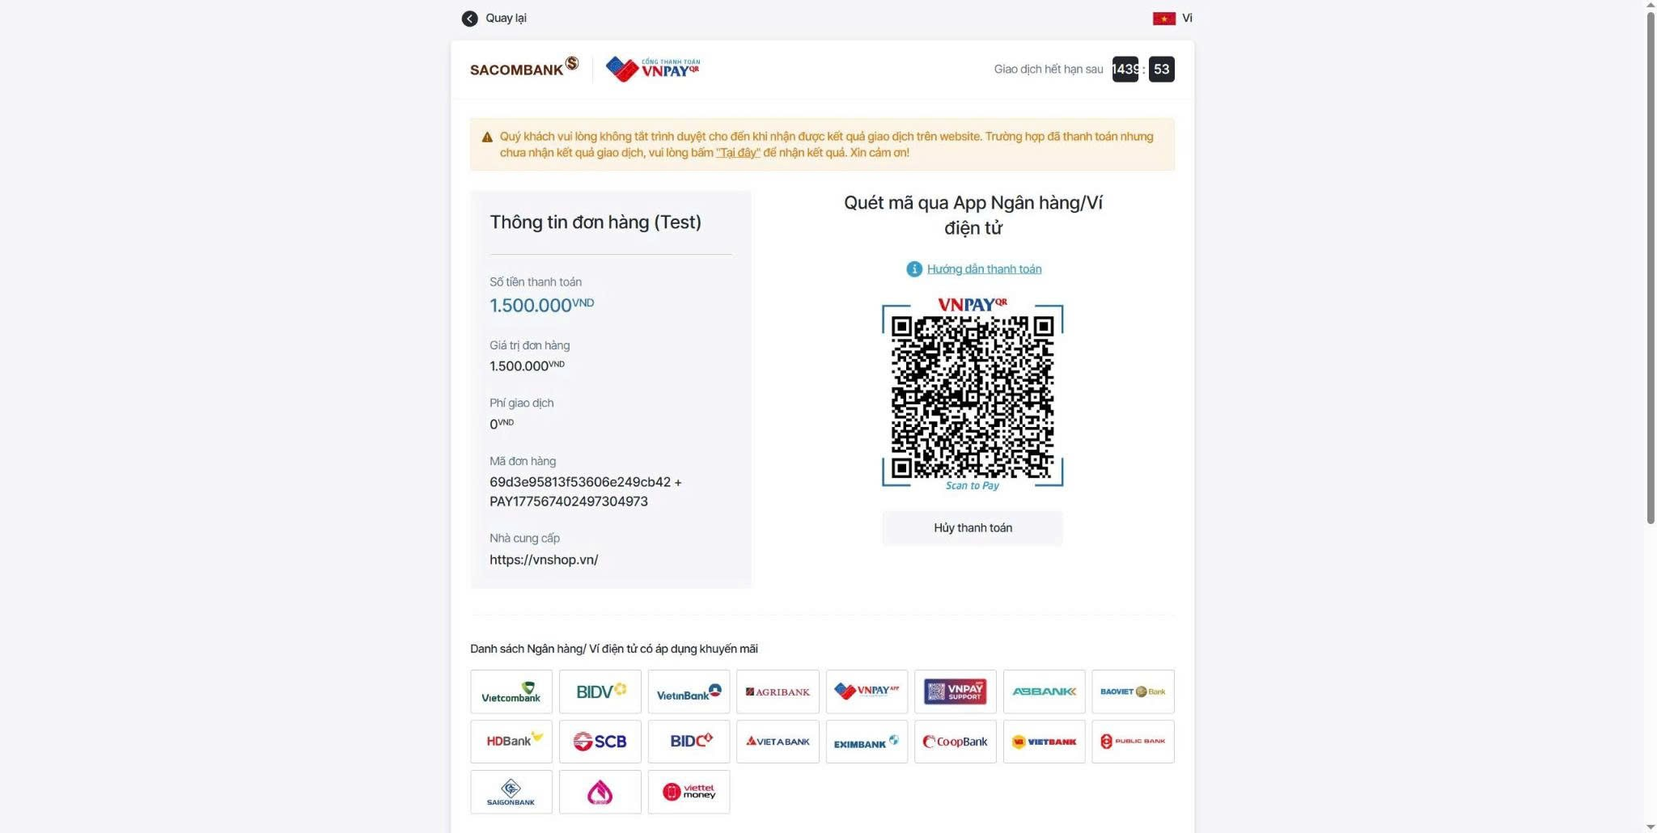

Test Case ID | Mô tả | Hành động | Kết quả mong đợi | Kết quả thực tế | Kết quả |  |  |  |  |  | Chú thích
 |  |  |  |  | Vòng 1 |  |  | Vòng 2
 |  |  |  |  | Trạng thái | Ngày kiểm tra | Người kiểm tra | Trạng thái | Ngày kiểm tra | Người kiểm tra
GUI_SHOW Cổng thanh toán VNPAY
GUI-CNK01 | [Logo] VNPay |  | Hiển thị đúng logo VNPay. | Logo VNPay hiển thị đúng. | Passed | 13/04/2026 | Hoàng
GUI-CNK02 | [QR Code] VNPay |  | Hiển thị đúng mã QR VNPay. | Mã QR VNPay hiển thị đúng. | Passed | 13/04/2026 | Hoàng
GUI-CNK03 | [Thông tin] Đơn hàng |  | Hiển thị đúng thông tin đơn hàng. | Thông tin đơn hàng hiển thị đúng. | Passed | 13/04/2026 | Hoàng
GUI-CNK04 | [Danh sách] Ngân hàng hỗ trợ |  | Hiển thị đúng danh sách ngân hàng hỗ trợ. | Danh sách ngân hàng hiển thị đúng. | Passed | 13/04/2026 | Hoàng
GUI-CNK05 | [Button] Hủy thanh toán |  | Hiển thị đúng nút Hủy thanh toán. | Nút Hủy thanh toán hiển thị đúng. | Passed | 13/04/2026 | Hoàng
FUNCTION_SHOW Cổng thanh toán VNPAY
FUN-CNK01 | Hiển thị mã QR VNPay | 1. Chọn thanh toán VNPay từ trang thanh toán. | Hiển thị trang thanh toán VNPay. | Trang VNPay hiển thị đúng. | Passed | 13/04/2026 | Hoàng | Passed | 13/04/2026 | Hoàng
FUN-CNK02 | Thanh toán bằng QR VNPay | 1. Quét mã QR. 2. Xác nhận thanh toán. | Giao dịch được xử lý thành công. | Giao dịch được xử lý thành công. | Passed | 13/04/2026 | Hoàng | Passed | 13/04/2026 | Hoàng
FUN-CNK03 | Hủy thanh toán | 1. Click "Hủy thanh toán". | Giao dịch được hủy. | Giao dịch được hủy thành công. | Passed | 13/04/2026 | Hoàng | Passed | 13/04/2026 | Hoàng
FUN-CNK04 | Hết thời gian giao dịch | 1. Không thanh toán đến khi hết thời gian. | Giao dịch hết hạn. | Giao dịch hết hạn đúng thời gian. | Passed | 13/04/2026 | Hoàng | Passed | 13/04/2026 | Hoàng

Chat AI hỗ trợ khách hàng
Project Name | THIẾT KẾ VÀ PHÁT TRIỂN WEBSITE ĐẶT TOUR DU LỊCH TÍCH HỢP AI HỖ TRỢ NGƯỜI DÙNG
Module Code | Chat AI hỗ trợ khách hàng
 | Hoàn thành | Lỗi | Chưa kiểm tra | Bị chặn | Tổng lần kiểm tra
Round 1 | 11 | 0 | 0 | 0 | 11
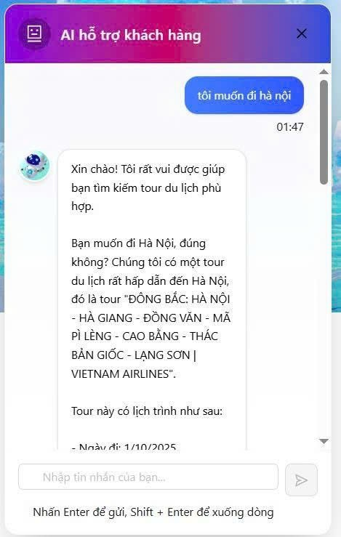
Round 2 | 5 | 0 | 6 | 0 | 11

Test Case ID | Mô tả | Hành động | Kết quả mong đợi | Kết quả thực tế | Kết quả |  |  |  |  |  | Chú thích
 |  |  |  |  | Vòng 1 |  |  | Vòng 2
 |  |  |  |  | Trạng thái | Ngày kiểm tra | Người kiểm tra | Trạng thái | Ngày kiểm tra | Người kiểm tra
GUI_SHOW Chat AI hỗ trợ khách hàng
GUI-CK01 | [Popup] AI hỗ trợ khách hàng |  | Hiển thị đúng khung chat AI. | Khung chat AI hiển thị đúng. | Passed | 13/04/2026 | Nhung
GUI-CK02 | [Tin nhắn] Người dùng |  | Hiển thị đúng tin nhắn người dùng. | Tin nhắn người dùng hiển thị đúng. | Passed | 13/04/2026 | Nhung
GUI-CK03 | [Tin nhắn] AI phản hồi |  | Hiển thị đúng tin nhắn phản hồi của AI. | Tin nhắn AI hiển thị đúng. | Passed | 13/04/2026 | Nhung
GUI-CK04 | [Textbox] Nhập tin nhắn |  | Hiển thị đúng ô nhập tin nhắn. | Ô nhập tin nhắn hiển thị đúng. | Passed | 13/04/2026 | Nhung
GUI-CK05 | [Button] Gửi |  | Hiển thị đúng nút gửi tin nhắn. | Nút gửi tin nhắn hiển thị đúng. | Passed | 13/04/2026 | Nhung
GUI-CK06 | [Button] Đóng |  | Hiển thị đúng nút đóng chat. | Nút đóng chat hiển thị đúng. | Passed | 13/04/2026 | Nhung
FUNCTION_SHOW Chat AI hỗ trợ khách hàng
FUN-CK01 | Gửi tin nhắn cho AI | 1. Nhập nội dung cần tư vấn. 2. Click nút gửi. | Tin nhắn được gửi thành công. | Tin nhắn gửi thành công. | Passed | 13/04/2026 | Nhung | Passed | 13/04/2026 | Nhung
FUN-CK02 | AI phản hồi gợi ý tour | 1. Nhập điểm đến cần tìm. 2. Chờ AI phản hồi. | AI trả lời thông tin tour phù hợp. | AI phản hồi tour phù hợp. | Passed | 13/04/2026 | Nhung | Passed | 13/04/2026 | Nhung
FUN-CK03 | Gửi tin nhắn rỗng | 1. Không nhập nội dung. 2. Click gửi. | Không gửi tin nhắn rỗng. | Hệ thống không gửi tin nhắn rỗng. | Passed | 13/04/2026 | Nhung | Passed | 13/04/2026 | Nhung
FUN-CK04 | Xuống dòng trong chat | 1. Nhấn Shift + Enter trong ô nhập. | Con trỏ xuống dòng trong ô nhập. | Xuống dòng hoạt động đúng. | Passed | 13/04/2026 | Nhung | Passed | 13/04/2026 | Nhung
FUN-CK05 | Đóng khung chat | 1. Click nút "X". | Khung chat được đóng. | Khung chat đóng thành công. | Passed | 13/04/2026 | Nhung | Passed | 13/04/2026 | Nhung

